TMI
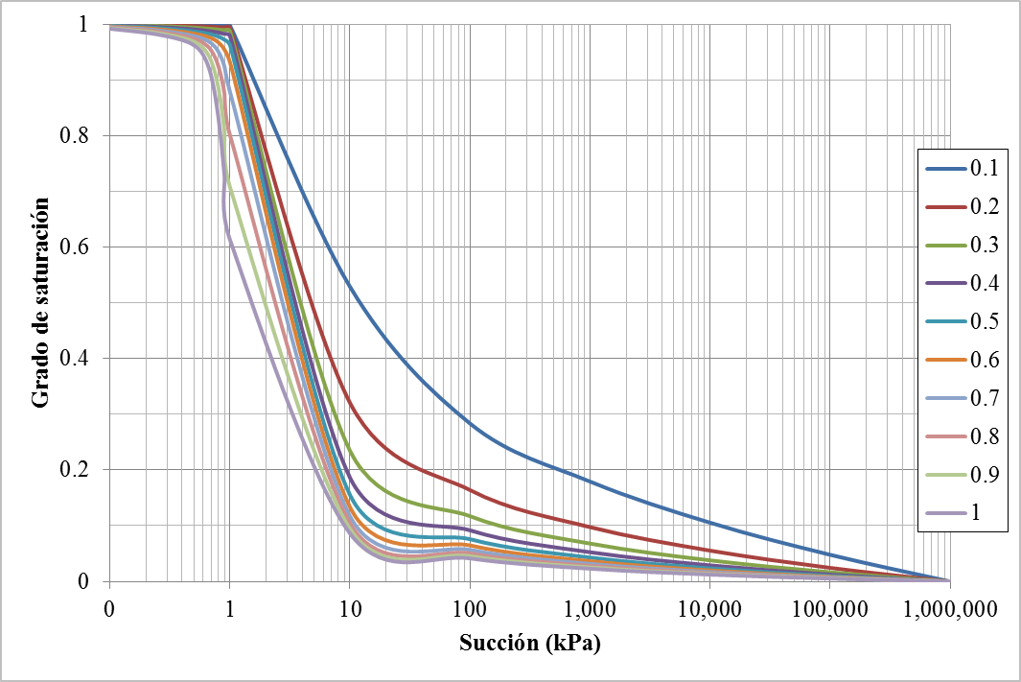
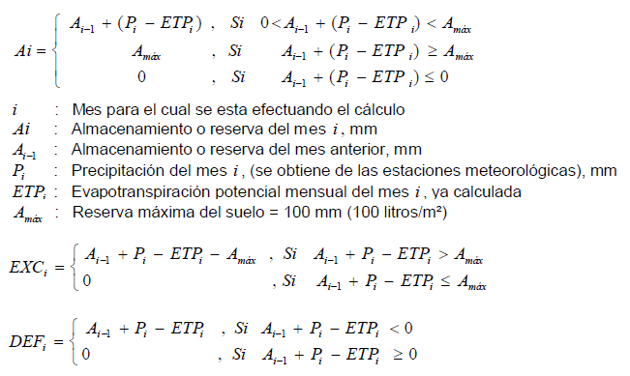
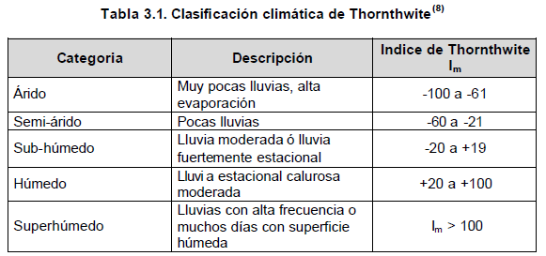
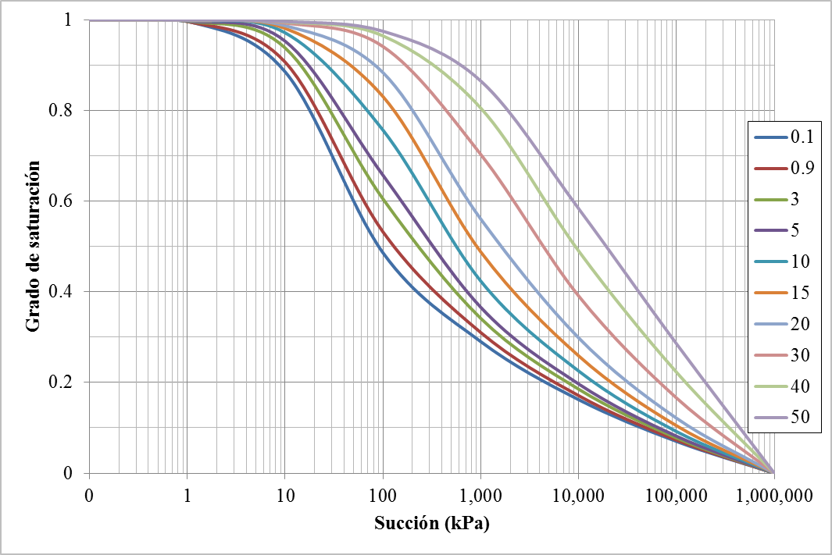
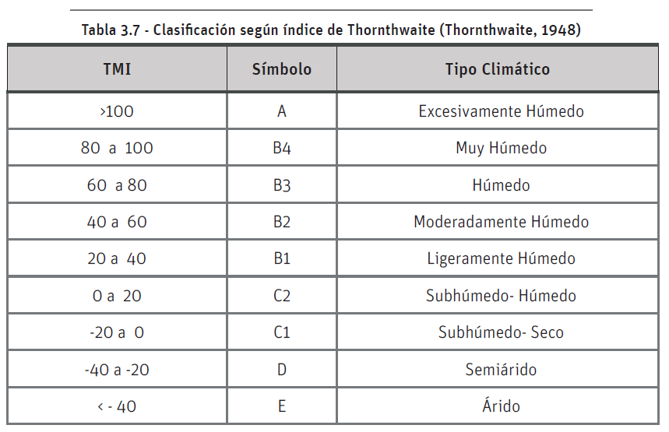
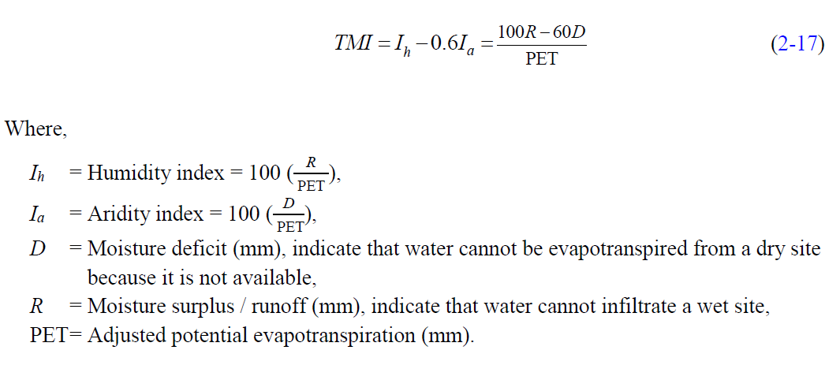
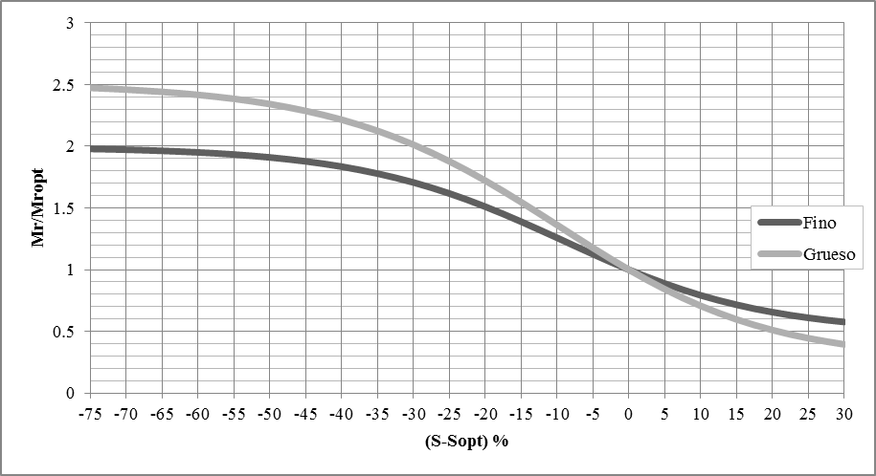
 |  |  |  |  |  |  |  |  |  |  |  |  |  |  |  |  |  |  |  |  |  | 0.858
 |  |  |  |  |  |  |  |  |  |  |  |  |  |  |  |  |  |  |  |  | p200 | 10 | 50
 |  |  |  |  |  |  |  |  |  |  |  |  |  |  |  |  |  |  |  |  | D60 | 10 | -
 |  |  |  |  |  |  |  |  |  |  |  |  |  |  |  |  |  |  |  |  | PI | - | 10
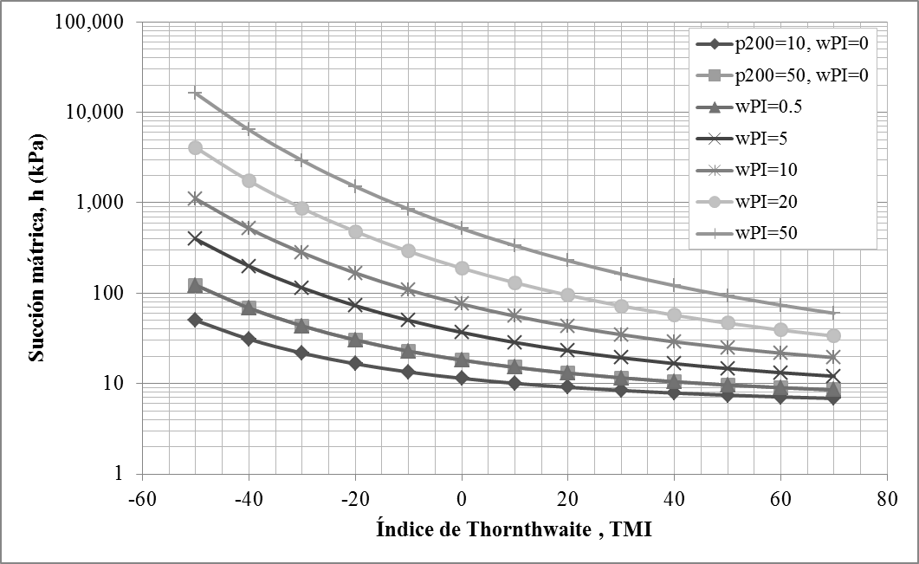
 |  |  |  |  |  |  |  |  |  |  |  |  |  |  |  |  |  |  |  |  | ωopt | 6 | 15
° | ' | " |  |  |  |  |  |  |  |  |  |  |  |  |  |  |  |  |  |  | Υdmáx | 2.2 | 1.9
2 | 26 | 0 | N | 2.5 |  |  |  |  |  |  |  |  |  |  |  |  |  |  |  |  | Gs | 2.6 | 2.75
 |  |  |  |  |  |  |  | 100 |  |  |  |  |  |  |  |  |  |  |  |  | Sopt | 0.1 | 0.92205882353 | 220 |  | 100
Mes | t (° C) | P (mm) | i | ETPsc (mm/mes) | N | d | ETPcrr (mm/mes) | Ai (mm) | EXC (mm) | DEF (mm) |  | Ih | Ia | TMI | TMI (1955) | TMI (Witzack) |  |  |  |  |  | Coarse | Fine | Coarse |  | Fine |  | Lat. Norte | Lat. Sur | 50 | 48 | 46 | 44 | 42 | 40 | 35 | 30 | 25 | 20 | 15 | 10 | 5 | 0
Ene | 18.49 | 192.15 | 7.24 | 67.36 | 11.9 | 31 | 69.03 | 100.0 | 123.1 | 0.0 | 223.1 | 178.4 | 0.0 | 178 | 178 | 144 | 178 | 144 | A | A | A | #NAME? | #NAME? | #NAME? | #NAME? | #NAME? | #NAME? | Ene | Jul | 8.5 | 8.8 | 9.1 | 9.3 | 9.4 | 9.6 | 10.1 | 10.4 | 10.7 | 11 | 11.3 | 11.6 | 11.8 | 12.1
Feb | 18.35 | 156.41 | 7.16 | 66.38 | 11.9 | 28 | 61.44 | 100.0 | 95.0 | 0.0 | 195.0 | 154.6 | 0.0 | 155 | 155 | 126 | 155 | 126 | A | A | A | #NAME? | #NAME? | #NAME? | #NAME? | #NAME? | #NAME? | Feb | Ago | 10.1 | 10.2 | 10.4 | 10.5 | 10.6 | 10.7 | 11 | 11.1 | 11.3 | 11.5 | 11.6 | 11.8 | 11.9 | 12.1
Mar | 18.51 | 168.63 | 7.25 | 67.50 | 12.0 | 31 | 69.75 | 100.0 | 98.9 | 0.0 | 198.9 | 141.8 | 0.0 | 142 | 142 | 116 | 142 | 116 | A | A | A | #NAME? | #NAME? | #NAME? | #NAME? | #NAME? | #NAME? | Mar | Sep | 11.8 | 11.8 | 11.9 | 11.9 | 11.9 | 11.9 | 11.9 | 12 | 12 | 12 | 12 | 12 | 12 | 12.1
Abr | 18.55 | 178.27 | 7.28 | 67.78 | 12.1 | 30 | 68.35 | 100.0 | 109.9 | 0.0 | 209.9 | 160.8 | 0.0 | 161 | 161 | 131 | 161 | 131 | A | A | A | #NAME? | #NAME? | #NAME? | #NAME? | #NAME? | #NAME? | Abr | Oct | 13.8 | 13.6 | 13.5 | 13.4 | 13.4 | 13.3 | 13.1 | 12.9 | 12.7 | 12.6 | 12.5 | 12.3 | 12.2 | 12.1
May | 18.58 | 169.66 | 7.30 | 67.99 | 12.1 | 31 | 70.85 | 100.0 | 98.8 | 0.0 | 198.8 | 139.5 | 0.0 | 139 | 139 | 115 | 139 | 115 | A | A | A | #NAME? | #NAME? | #NAME? | #NAME? | #NAME? | #NAME? | May | Nov | 15.4 | 15.2 | 14.9 | 14.7 | 14.6 | 14.4 | 14 | 13.6 | 13.3 | 13.1 | 12.8 | 12.6 | 12.3 | 12.1
Jun | 18.73 | 64.58 | 7.39 | 69.06 | 12.1 | 30 | 69.63 | 94.9 | 0.0 | 0.0 | 94.9 | 0.0 | 0.0 | 0 | -7 | 5 | -7 | 5 | C1 | C1 | C2 | #NAME? | #NAME? | #NAME? | #NAME? | #NAME? | #NAME? | Jun | Dic | 16.3 | 16 | 15.7 | 15.4 | 15.2 | 15 | 14.5 | 14 | 13.7 | 13.3 | 13 | 12.7 | 12.4 | 12.1
Jul | 18.92 | 56.99 | 7.50 | 70.41 | 12.1 | 31 | 73.36 | 78.6 | 0.0 | 0.0 | 78.6 | 0.0 | 0.0 | 0 | -22 | -7 | -22 | -7 | C1 | D | C1 | #NAME? | #NAME? | #NAME? | #NAME? | #NAME? | #NAME? | Jul | Ene | 15.9 | 15.6 | 15.4 | 15.2 | 14.9 | 14.7 | 14.3 | 13.9 | 13.5 | 13.2 | 12.9 | 12.6 | 12.3 | 12.1
Ago | 19.42 | 46.95 | 7.80 | 74.03 | 12.1 | 31 | 77.14 | 48.4 | 0.0 | 0.0 | 48.4 | 0.0 | 0.0 | 0 | -39 | -19 | -39 | -19 | C1 | D | C1 | #NAME? | #NAME? | #NAME? | #NAME? | #NAME? | #NAME? | Ago | Feb | 14.5 | 14.3 | 14.2 | 14 | 13.9 | 13.7 | 13.5 | 13.2 | 13 | 12.8 | 12.6 | 12.4 | 12.3 | 12.1
Sep | 19.21 | 60.26 | 7.67 | 72.50 | 12.0 | 30 | 72.50 | 36.1 | 0.0 | 0.0 | 36.1 | 0.0 | 0.0 | 0 | -17 | -3 | -17 | -3 | C1 | C1 | C1 | #NAME? | #NAME? | #NAME? | #NAME? | #NAME? | #NAME? | Sep | mar | 12.7 | 12.6 | 12.6 | 12.6 | 12.9 | 12.5 | 12.4 | 12.4 | 12.3 | 12.3 | 12.2 | 12.1 | 12.1 | 12.1
Oct | 18.23 | 208.7 | 7.09 | 65.55 | 11.9 | 31 | 67.17 | 100.0 | 77.7 | 0.0 | 177.7 | 115.6 | 0.0 | 116 | 211 | 168 | 211 | 168 | A | A | A | #NAME? | #NAME? | #NAME? | #NAME? | #NAME? | #NAME? | Oct | Abr | 10.8 | 10.9 | 10.9 | 11 | 11.1 | 11.2 | 11.3 | 11.5 | 11.6 | 11.7 | 11.8 | 11.8 | 12 | 12.1
Nov | 18.07 | 339.42 | 7.00 | 64.45 | 11.9 | 30 | 63.91 | 100.0 | 275.5 | 0.0 | 375.5 | 431.1 | 0.0 | 431 | 431 | 333 | 431 | 333 | A | A | A | #NAME? | #NAME? | #NAME? | #NAME? | #NAME? | #NAME? | Nov | May | 9.1 | 9.3 | 9.5 | 9.7 | 9.8 | 10 | 10.3 | 10.6 | 10.9 | 11.2 | 11.4 | 11.6 | 11.9 | 12.1
Dic | 17.95 | 280.48 | 6.92 | 63.63 | 11.9 | 31 | 65.20 | 100.0 | 215.3 | 0.0 | 315.3 | 330.2 | 0.0 | 330 | 330 | 258 | 330 | 258 | A | A | A | #NAME? | #NAME? | #NAME? | #NAME? | #NAME? | #NAME? | Dic | Jun | 8.1 | 8.3 | 8.7 | 8.9 | 9.1 | 9.3 | 9.8 | 10.2 | 10.6 | 10.9 | 11.2 | 11.5 | 11.8 | 12.1
 |  | P=1922.5 | I=87.6 |  |  |  | ETP=828.34 |  | EXC=1094.16 | DEF=0 |  |  |  |  |  |  |  |  |  |  |  |  |  | #NAME? | #NAME? | #NAME? | #NAME?
 |  |  | α=1.92
 |  |  |  |  |  |  |  |  | Índice de humedad, Ih=EXC/ETP (%) | 132.09140
 |  |  |  |  |  |  |  |  | Índice de aridez, Ia=DEF/ETP (%) | 0.00000
 |  |  |  |  |  |  |  |  | Índice de Thornthwite, Im=Ih-0.6Ia | 132.09140 |  |  |  |  |  |  |  |  |  |  |  | 2 | -7.2058823529
 |  |  |  |  |  |  |  |  | Índice de Thornthwite 1955, Im=100*(Pi/ETPcrr-1) | 132.09140
 |  |  |  |  |  |  |  |  | Índice de Thornthwite, Witzack | 109.06855

 |  |  |  |  |  |  |  |  | Clasificación climática | A: Excesivamente húmedo

